ΕΙΣΑΓΩΓΗ
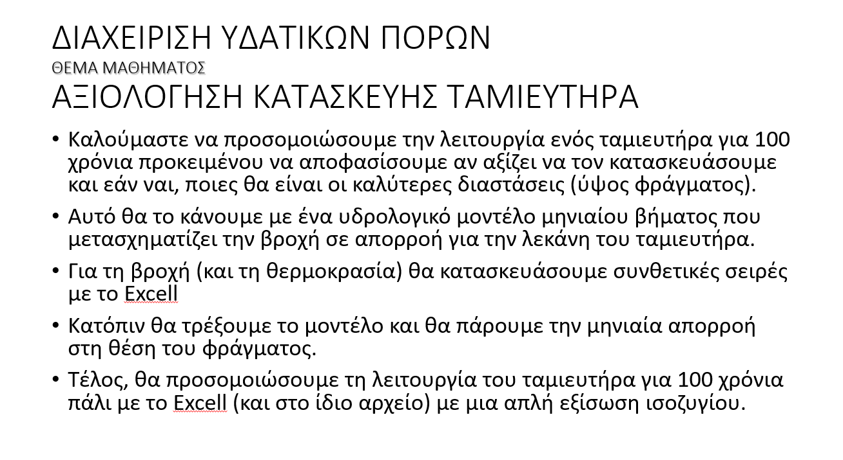
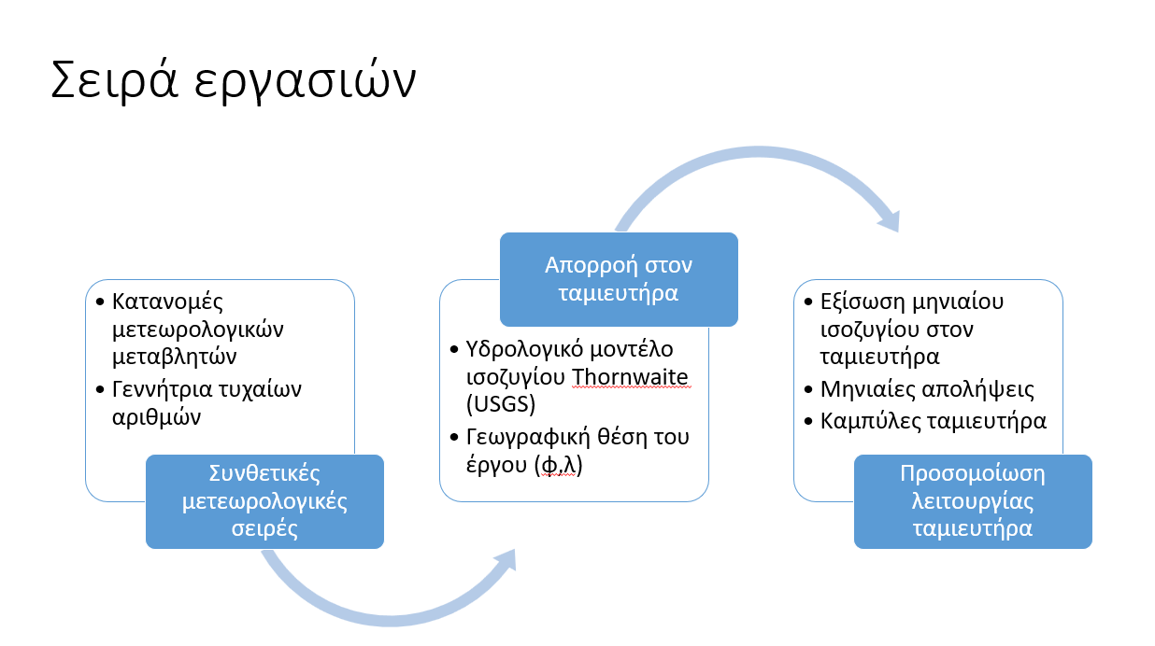

καμπύλεςταμιευτήρα-ratingcurves
Καμπύλη Στάθμης - Επιφάνειας
από ΑΠΟΤΥΠΩΣΗ
Στάθμη H(m) | Επιφάνεια - Surface (m2) | Αποθηκευμένος Όγκος - Volume (m3) | Sur | Vol
0.1 | 1 | 1 | 3 | 67
4 | 1064 | 2128 | 916 | 1963
8 | 2662 | 9580 | 3005 | 9592
12 | 6344 | 27592 | 6259 | 27891
16 | 10920 | 62120 | 10681 | 61815
20 | 16133 | 116226 | 16268 | 116318

LOOK UP TABLES
H(m) | Surface (m2) | Volume (m3) | H (m)
0.1 | 3 | 67 | 0.1
0.2 | 13 | 85 | 0.2
0.3 | 23 | 105 | 0.3
0.4 | 34 | 124 | 0.4
0.5 | 46 | 145 | 0.5
0.6 | 58 | 167 | 0.6
0.7 | 71 | 189 | 0.7
Καμπύλη Στάθμης - Αποθήκευσης (όγκου)
0.8 | 85 | 212 | 0.8 |  | -
0.9 | 100 | 237 | 0.9
1 | 115 | 263 | 1
1.1 | 132 | 290 | 1.1
1.2 | 148 | 318 | 1.2
1.3 | 166 | 348 | 1.3
1.4 | 184 | 379 | 1.4
1.5 | 203 | 412 | 1.5
1.6 | 223 | 446 | 1.6
1.7 | 244 | 482 | 1.7
1.8 | 265 | 520 | 1.8
1.9 | 287 | 560 | 1.9
2 | 309 | 601 | 2
2.1 | 333 | 645 | 2.1
2.2 | 357 | 691 | 2.2
2.3 | 382 | 739 | 2.3
2.4 | 408 | 789 | 2.4
2.5 | 434 | 842 | 2.5
2.6 | 461 | 897 | 2.6
2.7 | 489 | 954 | 2.7
2.8 | 517 | 1014 | 2.8
2.9 | 546 | 1077 | 2.9
3 | 576 | 1142 | 3
3.1 | 607 | 1211 | 3.1
3.2 | 639 | 1282 | 3.2
3.3 | 671 | 1356 | 3.3
3.4 | 704 | 1433 | 3.4
3.5 | 737 | 1513 | 3.5
3.6 | 772 | 1596 | 3.6
3.7 | 807 | 1683 | 3.7
3.8 | 843 | 1773 | 3.8
3.9 | 879 | 1866 | 3.9
4 | 916 | 1963 | 4
4.1 | 954 | 2064 | 4.1
4.2 | 993 | 2168 | 4.2
4.3 | 1033 | 2276 | 4.3
4.4 | 1073 | 2387 | 4.4
4.5 | 1114 | 2503 | 4.5
4.6 | 1155 | 2622 | 4.6
4.7 | 1198 | 2746 | 4.7
4.8 | 1241 | 2873 | 4.8
4.9 | 1285 | 3005 | 4.9
5 | 1329 | 3141 | 5
5.1 | 1374 | 3282 | 5.1
5.2 | 1420 | 3426 | 5.2
5.3 | 1467 | 3576 | 5.3
5.4 | 1515 | 3730 | 5.4
5.5 | 1563 | 3888 | 5.5
5.6 | 1612 | 4052 | 5.6
5.7 | 1661 | 4220 | 5.7
5.8 | 1712 | 4393 | 5.8
5.9 | 1763 | 4571 | 5.9
6 | 1815 | 4754 | 6
6.1 | 1867 | 4942 | 6.1
6.2 | 1921 | 5135 | 6.2
6.3 | 1975 | 5334 | 6.3
6.4 | 2029 | 5538 | 6.4
6.5 | 2085 | 5747 | 6.5
6.6 | 2141 | 5962 | 6.6
6.7 | 2198 | 6183 | 6.7
6.8 | 2256 | 6409 | 6.8
6.9 | 2314 | 6641 | 6.9
7 | 2373 | 6878 | 7
7.1 | 2433 | 7122 | 7.1
7.2 | 2494 | 7372 | 7.2
7.3 | 2555 | 7627 | 7.3
7.4 | 2617 | 7889 | 7.4
7.5 | 2680 | 8157 | 7.5
7.6 | 2743 | 8431 | 7.6
7.7 | 2808 | 8712 | 7.7
7.8 | 2873 | 8999 | 7.8
7.9 | 2938 | 9292 | 7.9
8 | 3005 | 9592 | 8
8.1 | 3072 | 9899 | 8.1
8.2 | 3140 | 10213 | 8.2
8.3 | 3208 | 10533 | 8.3
8.4 | 3278 | 10860 | 8.4
8.5 | 3348 | 11195 | 8.5
8.6 | 3419 | 11536 | 8.6
8.7 | 3490 | 11884 | 8.7
8.8 | 3562 | 12240 | 8.8
8.9 | 3635 | 12603 | 8.9
9 | 3709 | 12973 | 9
9.1 | 3784 | 13351 | 9.1
9.2 | 3859 | 13736 | 9.2
9.3 | 3935 | 14129 | 9.3
9.4 | 4011 | 14530 | 9.4
9.5 | 4089 | 14938 | 9.5
9.6 | 4167 | 15354 | 9.6
9.7 | 4246 | 15778 | 9.7
9.8 | 4325 | 16210 | 9.8
9.9 | 4405 | 16650 | 9.9
10 | 4486 | 17099 | 10
10.1 | 4568 | 17555 | 10.1
10.2 | 4651 | 18020 | 10.2
10.3 | 4734 | 18493 | 10.3
10.4 | 4818 | 18974 | 10.4
10.5 | 4902 | 19464 | 10.5
10.6 | 4988 | 19963 | 10.6
10.7 | 5074 | 20470 | 10.7
10.8 | 5161 | 20987 | 10.8
10.9 | 5248 | 21512 | 10.9
11 | 5336 | 22045 | 11
11.1 | 5425 | 22588 | 11.1
11.2 | 5515 | 23140 | 11.2
11.3 | 5606 | 23701 | 11.3
11.4 | 5697 | 24272 | 11.4
11.5 | 5789 | 24851 | 11.5
11.6 | 5882 | 25440 | 11.6
11.7 | 5975 | 26039 | 11.7
11.8 | 6069 | 26647 | 11.8
11.9 | 6164 | 27264 | 11.9
12 | 6259 | 27891 | 12
12.1 | 6356 | 28528 | 12.1
12.2 | 6453 | 29175 | 12.2
12.3 | 6551 | 29832 | 12.3
12.4 | 6649 | 30499 | 12.4
12.5 | 6748 | 31176 | 12.5
12.6 | 6848 | 31863 | 12.6
12.7 | 6949 | 32560 | 12.7
12.8 | 7050 | 33268 | 12.8
12.9 | 7153 | 33986 | 12.9
13 | 7255 | 34714 | 13
13.1 | 7359 | 35453 | 13.1
13.2 | 7463 | 36203 | 13.2
13.3 | 7568 | 36963 | 13.3
13.4 | 7674 | 37734 | 13.4
13.5 | 7781 | 38516 | 13.5
13.6 | 7888 | 39308 | 13.6
13.7 | 7996 | 40112 | 13.7
13.8 | 8105 | 40927 | 13.8
13.9 | 8214 | 41753 | 13.9
14 | 8324 | 42591 | 14
14.1 | 8435 | 43439 | 14.1
14.2 | 8547 | 44299 | 14.2
14.3 | 8659 | 45171 | 14.3
14.4 | 8772 | 46054 | 14.4
14.5 | 8886 | 46948 | 14.5
14.6 | 9001 | 47855 | 14.6
14.7 | 9116 | 48773 | 14.7
14.8 | 9232 | 49703 | 14.8
14.9 | 9349 | 50644 | 14.9
15 | 9466 | 51598 | 15

απολήψεις-withdrawals
Μηνιαίες απολήψεις
μήνας | απολήψεις (% των συνολικών)
1 | 0.050 | 5.0%
2 | 0.050 | 5.0%
3 | 0.050 | 5.0%
4 | 0.100 | 10.0%
5 | 0.120 | 12.0%
6 | 0.120 | 12.0%
7 | 0.120 | 12.0%
8 | 0.140 | 14.0%
9 | 0.100 | 10.0%
10 | 0.050 | 5.0%
11 | 0.050 | 5.0%
12 | 0.050 | 5.0%
 | 1

